Fast Zip
FORMULÁRIO DE VISITA/APROVAÇÃO TÉCNICA | 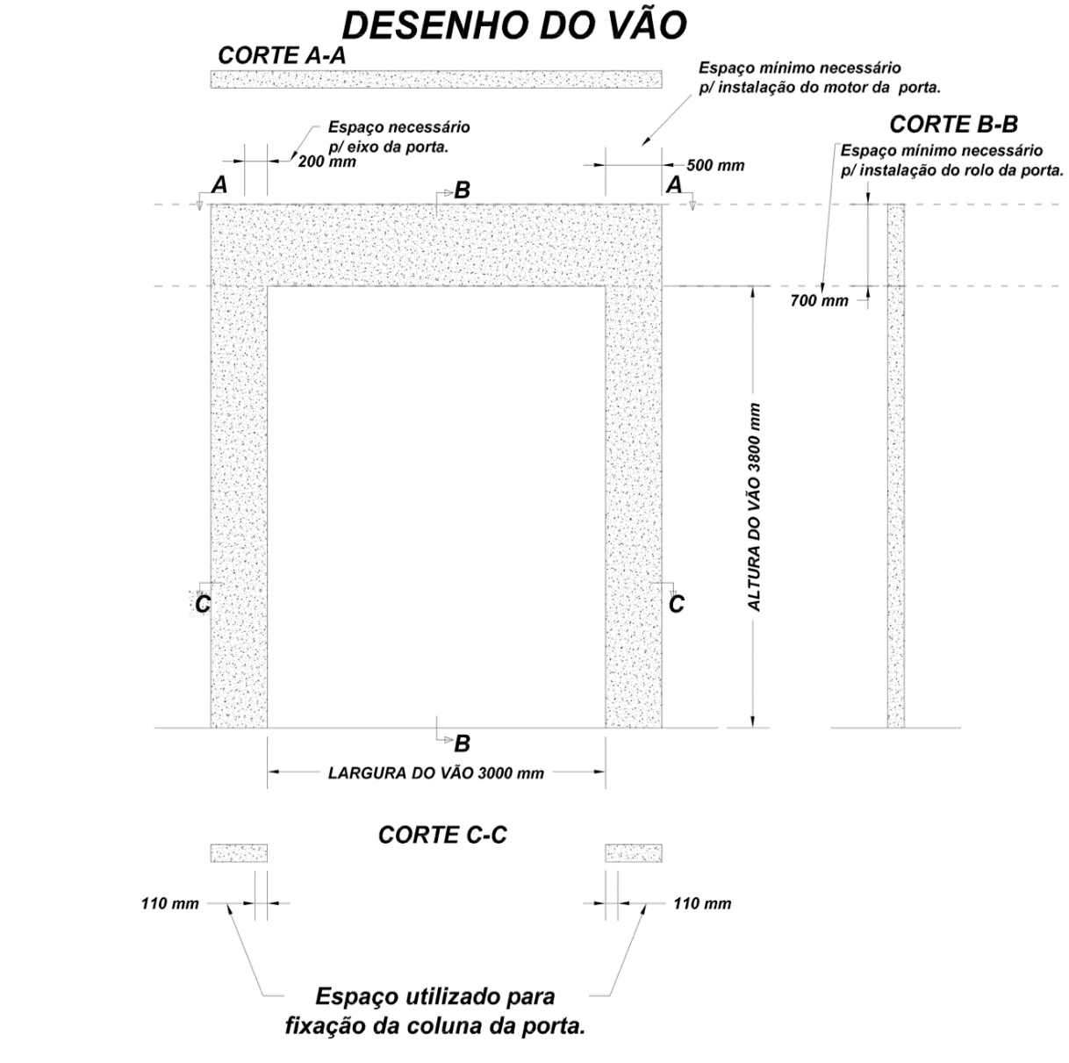 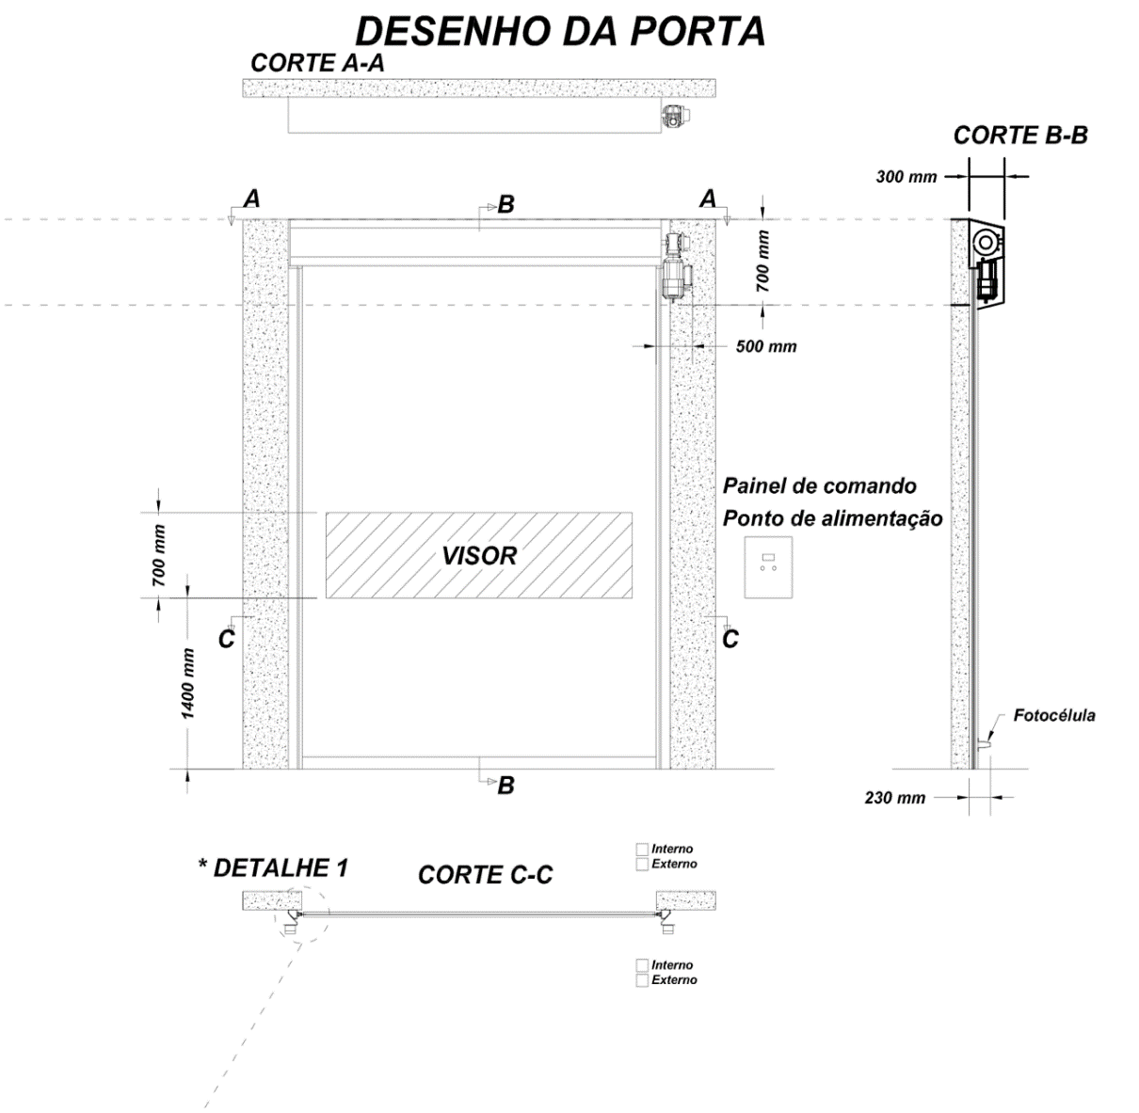

Aprovação (Preenchimento interno)
Nome:_________________________________________
Setor:__________________________________________
Assiatura:
Data:________________

Pontos de fixação
do Eixo
Pontos de fixação
do Eixo

150mm
150mm

1. Informações Gerais |  | 2. Especificações Técnicas |  |  | 3. Acionamento (indicar quantidade) | 4. Condições de instalação
Data |  | TAG da porta |  |  | Botoeira (já incluso 02) | Temperatura interna do local
Fornecedor | Kingspan Isoeste | Modelo da porta | FAST ZIP |  | Looping | Temperatura externa do local
 |  | QTD |  |  | Fotocélula Adicional | Pressão do local
 |  | Lado do motor |  |  | Radar | 5. Local de instalação
 |  |  |  |  | Pingente com suporte | Espaços necessários indicados no desenho
 |  | Largura |  | Altura | CR transmissor (indicar tipo)
 |  | Voltagem do local |  |  | CR receptor (indicar tipo) | Pontos de Fixação do eixo indicados no desenho
 |  | Ferragens |  |  | Sonalarme
 |  |  |  |  | Outra (indicar abaixo) | Medição realizada por
 |  | Tampa do motor |  |  |  | OBSERVAÇÕES
 |  | Cor do PVC
 |  | Cobertura do rolo
 |  | Quadro de comando
 |  | Intertravamento
IMPORTANTE: (01) Verificar a existência de tubulações ou obstáculos que possam interferir na instalação (área indicada no desenho). (02) É de responsabilidade do cliente providenciar que o local da instalação tenha resistência mecânica adequada a suportar o peso e funcionamento da porta. (03) As superfícies de apoio e piso devem ser planas, rígidas e niveladas. (04) Porta projetada para fluxo de empilhadeiras.

Revisão 01 29/04/2020

